CP04
 | CASO | El sistema debe permitir la carga en la lista de narcóticos mediante archivo Excel con un formato generado por el archivo Excel proporcionado por el Sistema VUCE, en el navegador Chrome
 |  | VUCEPERPAM-807 | CP04

 | ROL | Navegador: CHROME
 |  | Rol: CP.Administrado.Supervisor

 | EVIDENCIA DEL CASO

 | P1. Ingresar al sistema VUCE CP 2.0 (Link Certificación) con el rol autorizado
 | P2. Ingresar al menú de opciones del sistema VUCE CP 2.0: "Gestión de la Nave"
 | P3. Ingresar a la subopcion "Gestión DUE"
 | P4. Clic en el botón "Modificar"
 | P5. Clic en la pestaña "Lista de Narcóticos"
 | P6. Clic en la pestaña "Arribo"
 | P7. Clic en el botón "Adjuntar"
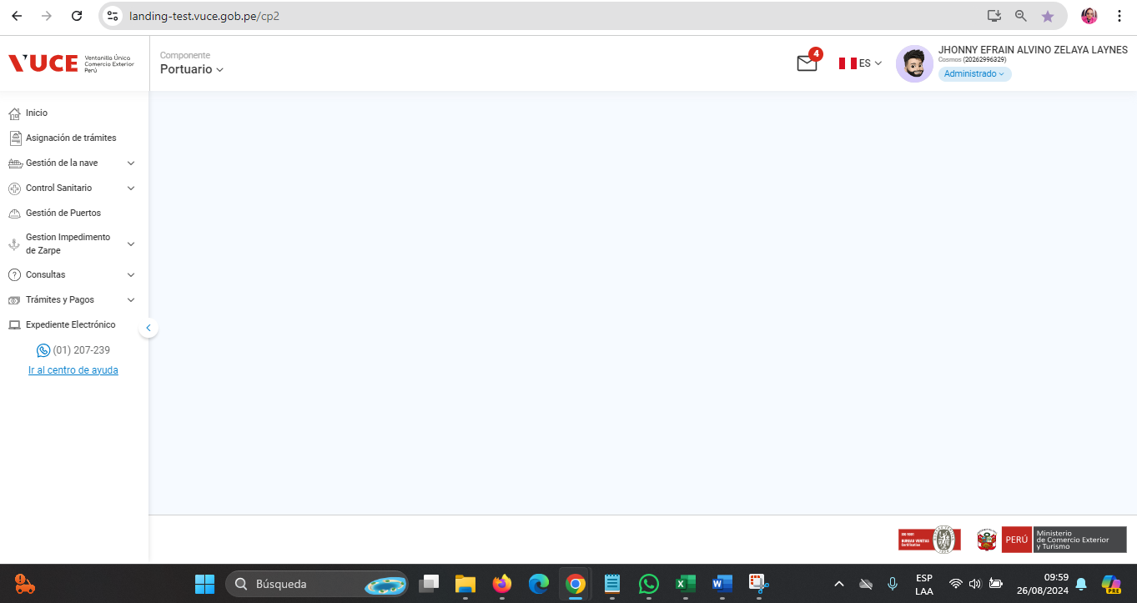

 | P3. Ingresar a la subopcion "Gestión DUE"
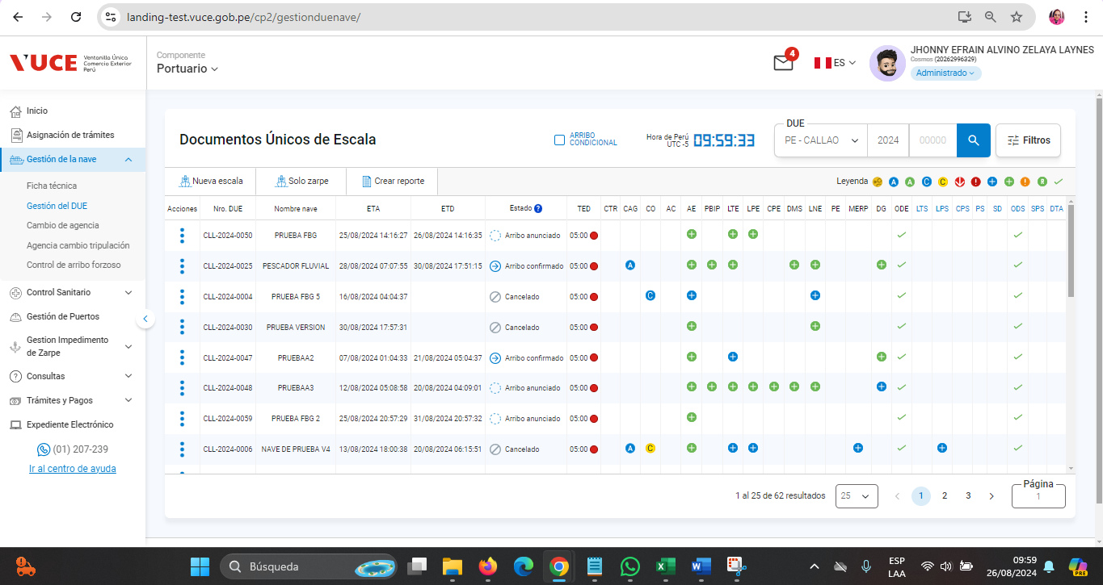

 | P4. Clic en el botón "Modificar"
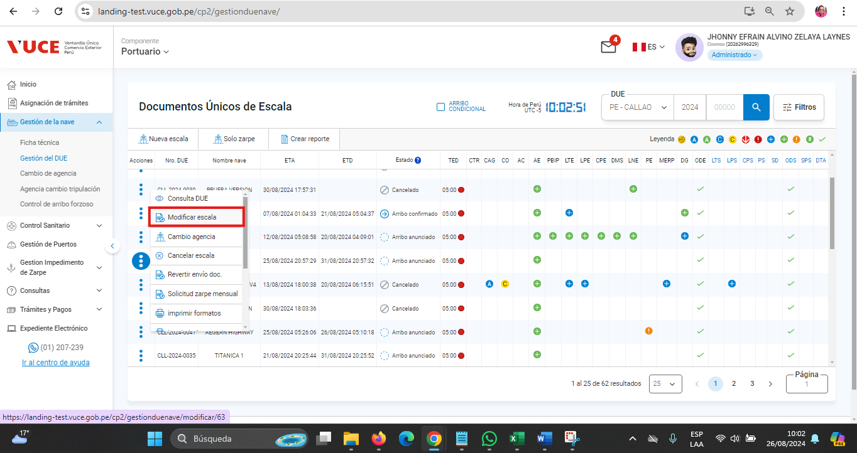

 | P5. Clic en la pestaña "Lista de Narcóticos"
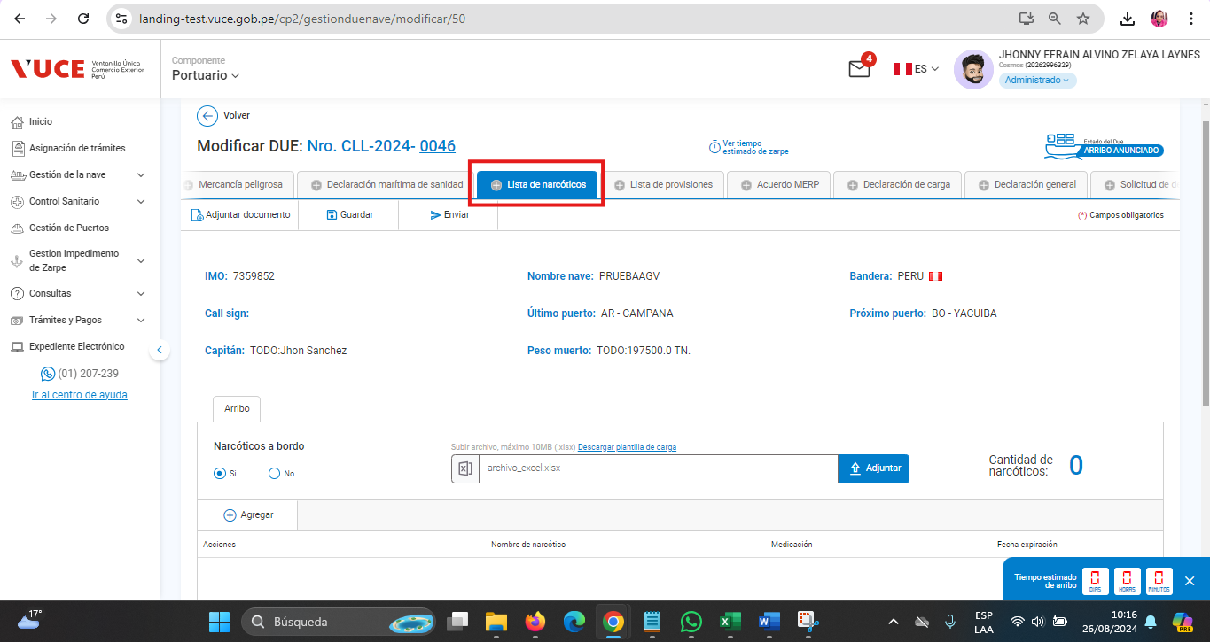

 | P6. Clic en la pestaña "Arribo"
 | P7. Clic en el botón "Adjuntar"
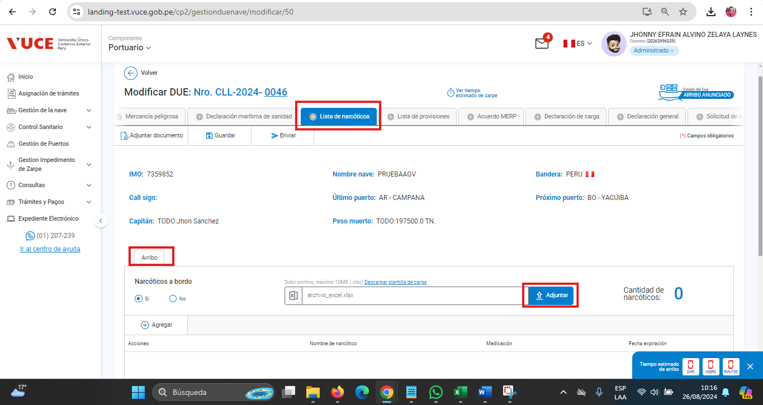

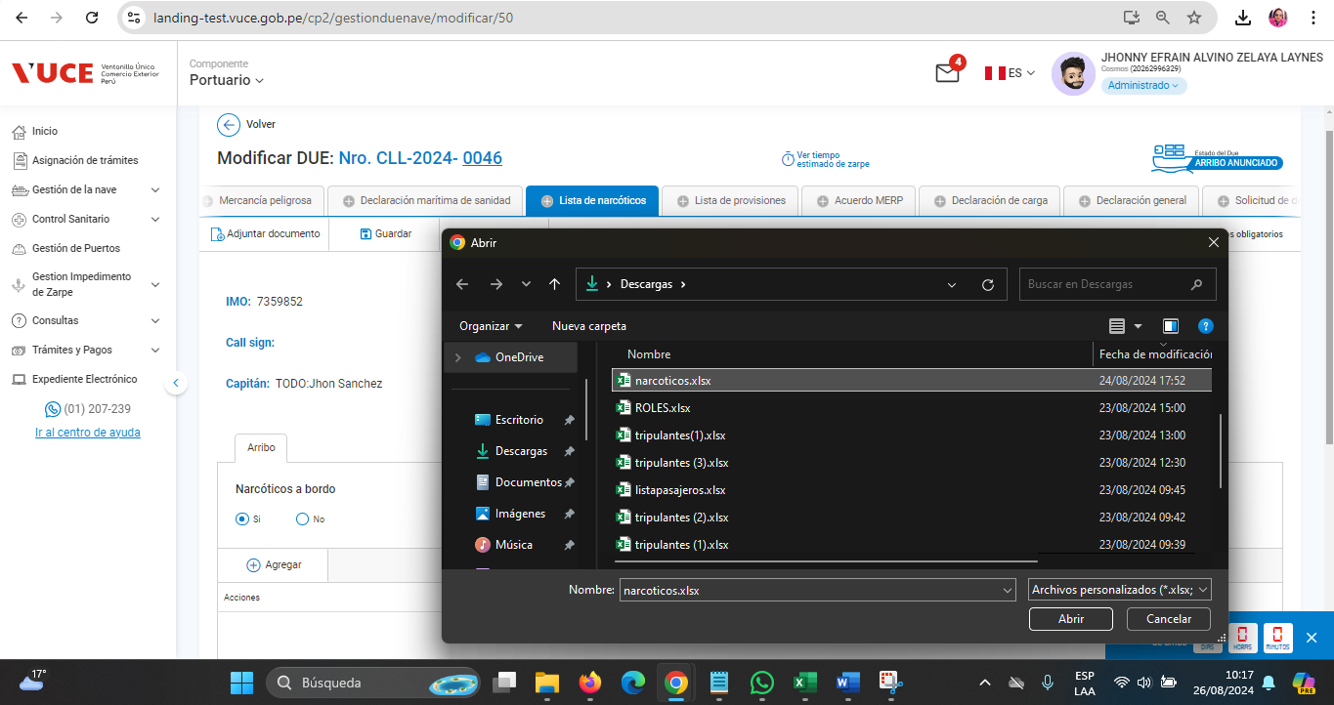

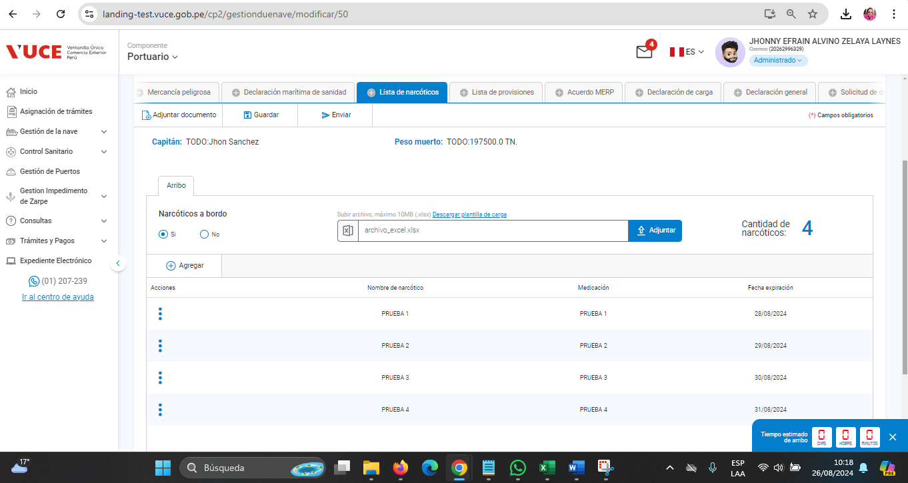

RESULTADO ESPERADO : |  | CONFORME

CP05
 | CASO | El sistema debe permitir la carga manual de la información en el formulario de lista de narcóticos , en el navegador Chrome
 |  | VUCEPERPAM-807 | CP05

 | ROL | Navegador: CHROME
 |  | Rol: CP.Administrado.Supervisor

 | EVIDENCIA DEL CASO

 | P1. Ingresar al sistema VUCE CP 2.0 (Link Certificación) con el rol autorizado
 | P2. Ingresar al menú de opciones del sistema VUCE CP 2.0: "Gestión de la Nave"
 | P3. Ingresar a la subopcion "Gestión DUE"
 | P4. Clic en el botón "Modificar"
 | P5. Clic en la pestaña "Lista de Narcóticos"
 | P6. Clic en la pestaña "Arribo"
 | P7. Clic en el botón"Agregar"

 | P3. Ingresar a la subopcion "Gestión DUE"

 | P4. Clic en el botón "Modificar"

 | P5. Clic en la pestaña "Lista de Narcóticos"

 | P6. Clic en la pestaña "Arribo"
 | P7. Clic en el botón"Agregar"
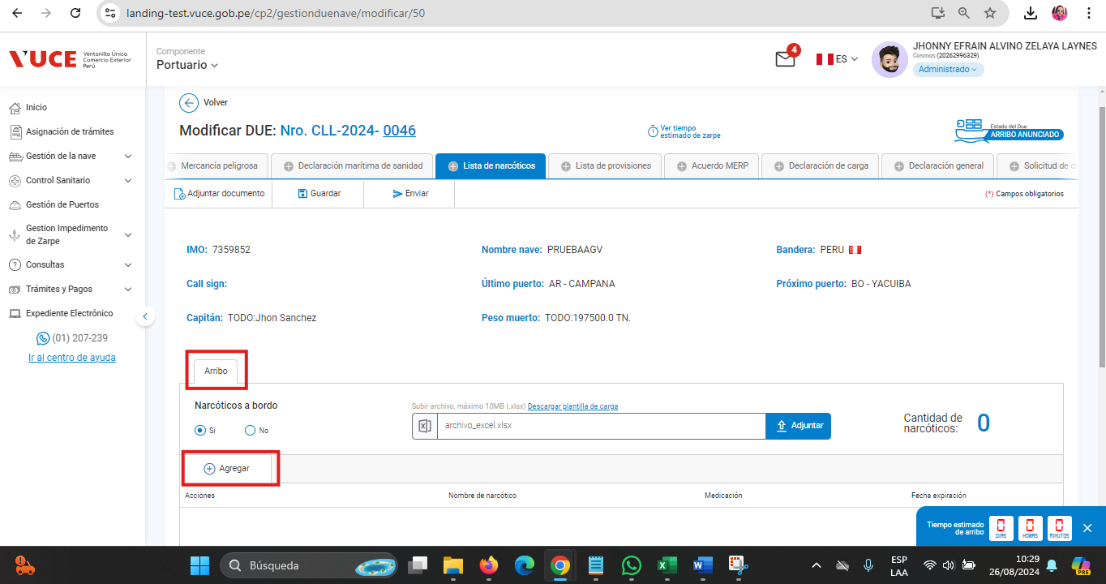

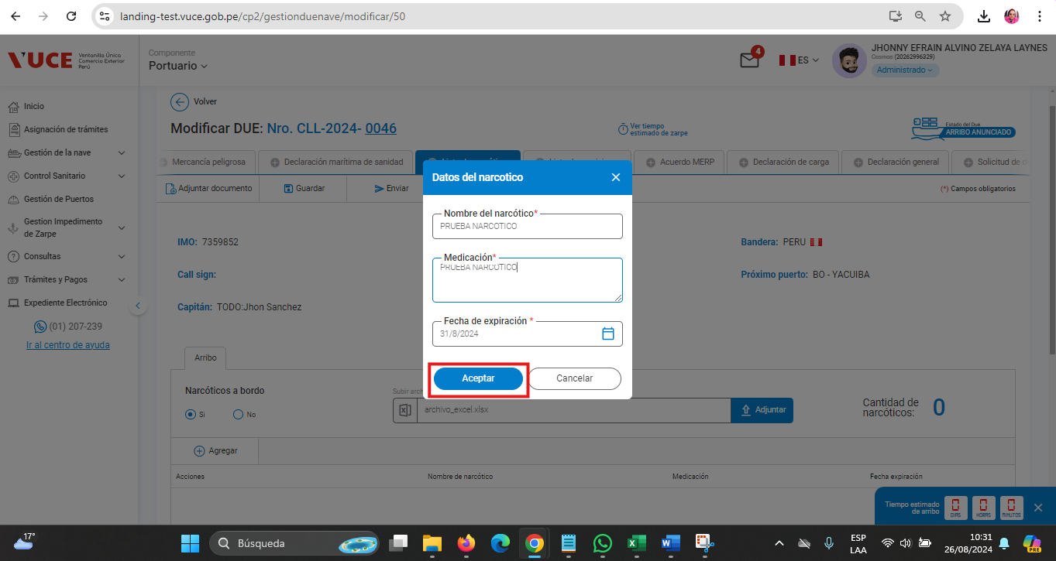

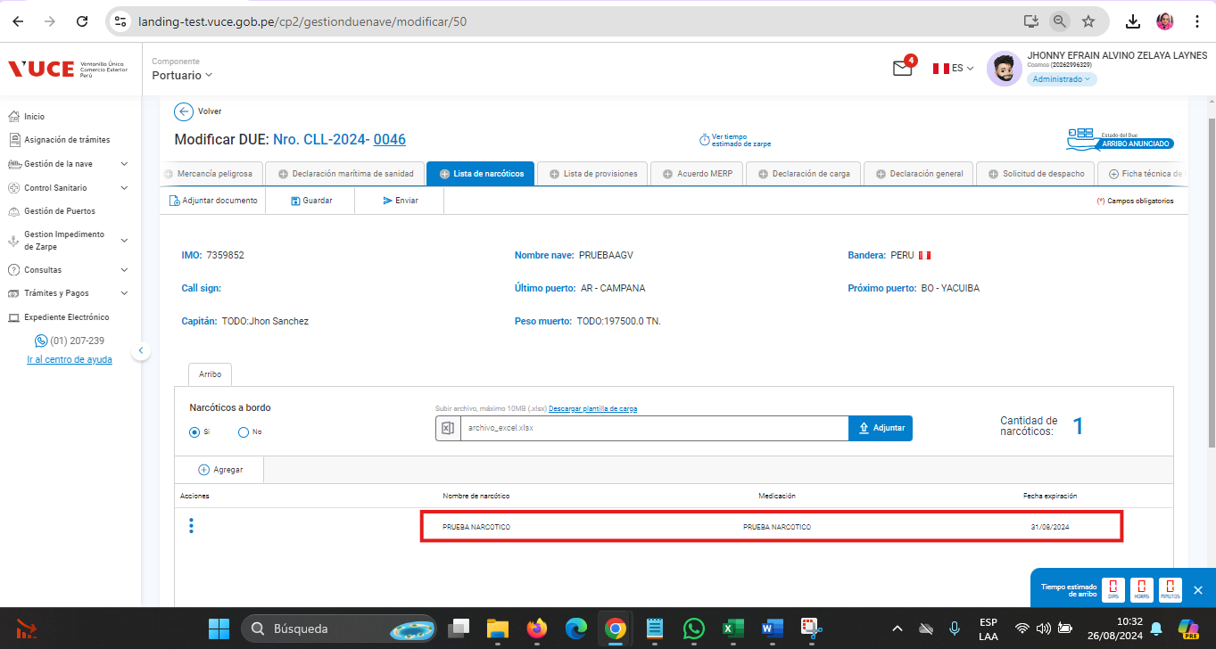

RESULTADO ESPERADO : |  | CONFORME

